Négociants en matières première
Im Rohstoffsektor aktive Firmen | Stand 12.05.2014 |  |  |  |  | 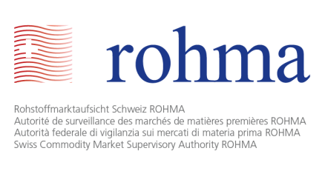
Name | Ort | Umsatz | Kapital (CHF) | Art der Aktivität |  |  |  | Sektor der Aktivität
 |  |  |  | Förderung | Handel | Verarbeitung | Verteilung | Energie-träger | Metalle und Erze | Landwirtschaftliche Produkte
Vitol SA | Genf | 307'000'000'000 USD (2013) | 4,900,000 | X | X | X | X | X | X | X
Glencore plc, St. Helier, Baar Branch | Zug | 239'673'000'000 USD (2013) | 69'227'135 USD | X | X | X | X | X | X | X
Cargill International SA | Genf | 136'654'000'000 USD (2013) | 183,000,000 | X | X | X | X | X | X | X
Trafigura Beheer BV, succursale de Genève | Genf | 133'026'200'000 USD (2013) | 465'139 EUR | X | X | X | X | X | X
Mercuria Energy Trading SA | Genf | 112'000'000'000 USD (2013) | 2,000,000 | X | X | X |  | X | X | X
Noble Resources SA | Le Grand-Saconnex | 98'000'000'000 USD (2013) | 3,900,000 | X | X | X |  | X | X | X
Gunvor SA | Genf | 93'100'000'000 USD (2012) | 170,000,000 | X | X | X |  | X | X
ADM [Archer Daniels Midland Co.] International Sàrl | Rolle | 89'804'000'000 USD (2013) | 1,000,000 | X | X | X |  | X |  | X
Louis Dreyfus Commodities Suisse SA | Le Grand-Saconnex | 63'600'000'000 USD (2013) | 87,106,100 | X | X | X | X |  | X | X
Bunge SA | Genf | 61'347'000'000 USD (2013) | 6,150,000 | X | X | X | X | X |  | X
Vale International SA | Saint-Prex | 46'767'000'000 USD (2013) | 83,636,500 | X | X | X |  | X | X | X
Total autorisierte Rohstofffirmen: | 11

